2
Se desea desarrollar un proyecto que permita incorporar la gestión logística a una empresa determinada. Las fases del proyecto se definen así: Planeación y Organización Establecer mecanismos de análisis y medición de los mercados internacionales estructurando costos logísticos, estrategias e indicadores Dirección y Ejecución Estructurar el plan maestro de la organización, políticas de aprovisionamiento y distribución. coordinando el talento humano estableciendo y asignando funciones Organizar canales y redes de distribución, aplicando variables de control en aspectos legales y geográficos entre otros. Implementar programas para el desarrollo de alianzas entre proveedores y clientes para garantizar altos niveles de satisfacción y rentabilidad Ejecución Valorar el desarrollo de los procesos logísticos con base en informes de resultados y retroalimentación. Valorar la infraestructura de la zona para la ubicación del centro de acopio y distribución de productos, desarrollando el plan de negocios. Ejecutar procedimientos para la nacionalización de mercancías, realizando análisis y consolidación de flujos de información clasificándola apoyados en TIC's Evaluación integral de los procesos que generan valor en la cadena logística Control Esto genera ciertas actividades del proyecto, con su estructura de predecesoras
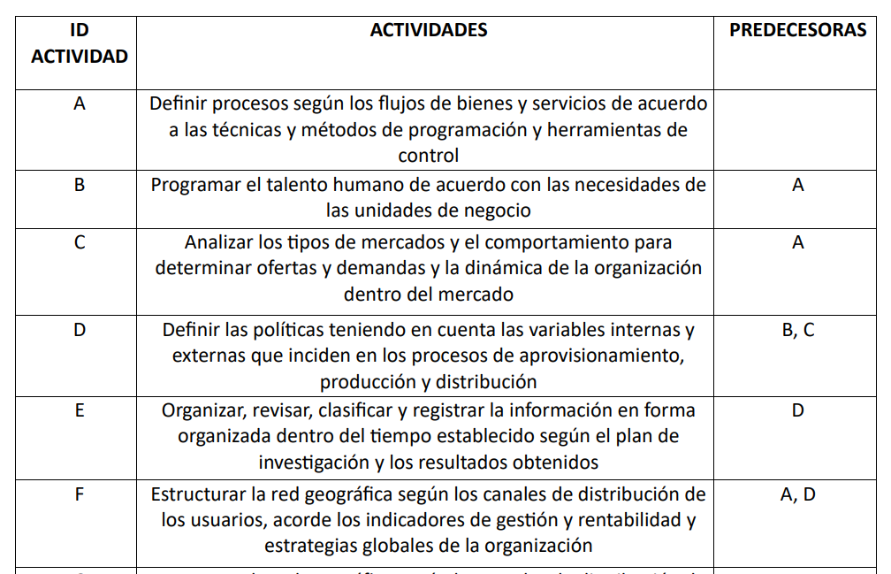
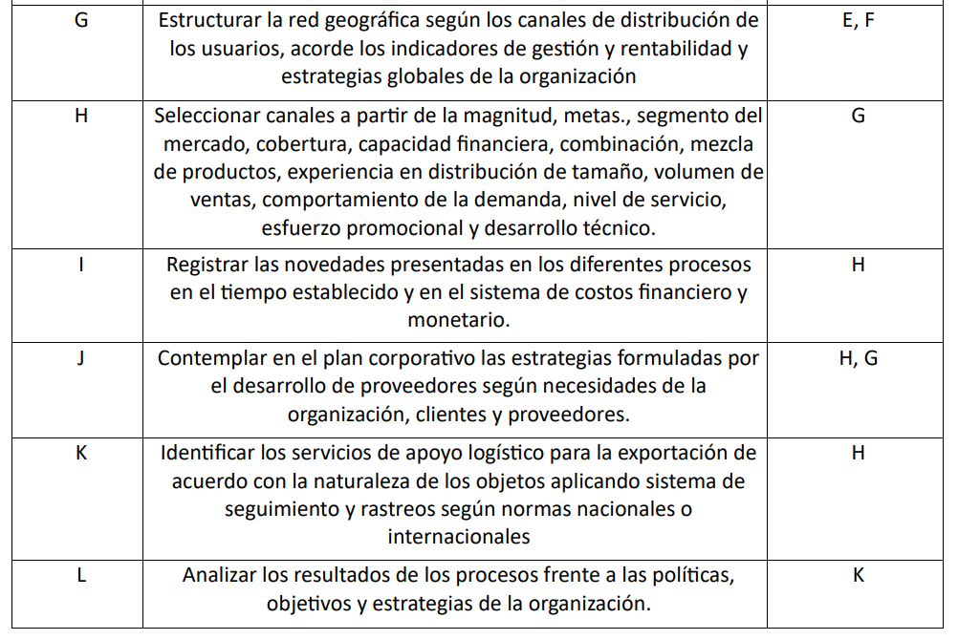

Por otro lado, sabemos que los tiempos tienen una cierta incertidumbre en relación a los tiempos de cada actividad

 |  |  | TIEMPO
 | ID | Predecesoras | Optimista | Probable | Pesimista
 | A | - | 6 | 9 | 11
 | B | A | 7 | 8 | 9
 | C | A | 4 | 5 | 6
 | D | B, C | 3 | 4 | 6
 | E | D | 7 | 9 | 10
 | F | A, D | 8 | 11 | 13
 | G | E, F | 4 | 7 | 8
 | H | G | 5 | 7 | 9
 | I | H | 2 | 5 | 7
 | J | H, G | 4 | 5 | 6
 | K | H | 4 | 6 | 7
 | L | K | 4 | 5 | 6

RESPONDA a) ¿Cuánto tiempo necesita este proyecto para ser realizado? b) Si la actividad I ("Registrar novedades...") pudiera no realizarse, ¿cómo afectaría al tiempo de terminación del proyecto? c) ¿Cuál es la probabilidad de terminarlo en 55 semanas? d) Suponga que le ofrecen •un bono por terminar el proyecto en 56 semanas, ¿Qué debería responder en términos de probabilidades? •Una penalización por terminarlo en 59 semanas, ¿Qué debería responder en términos de probabilidades?

Tablas Probas
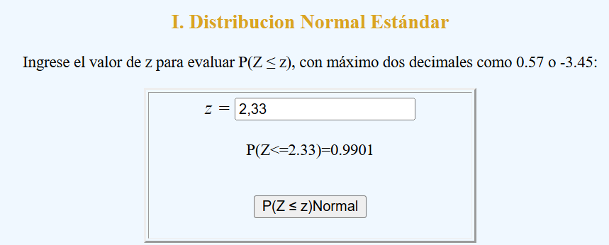
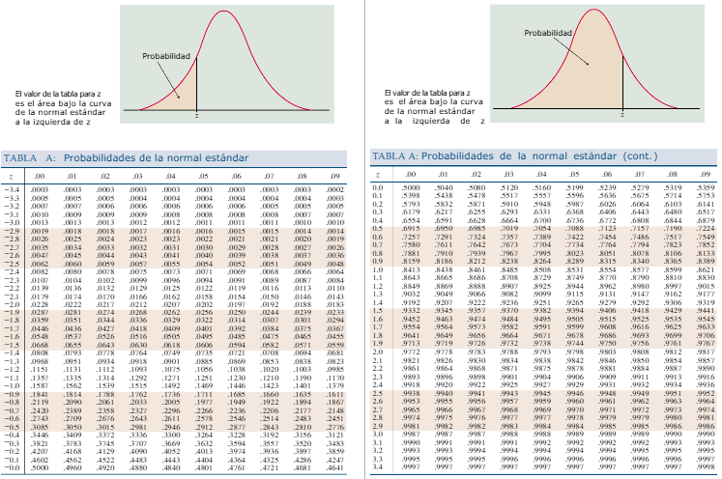
Pueden usar las tablas de al lado o pueden también usar el siguiente link donde ingresan el valor de Z y les arroja el valor de la probabilidad.

LINK | https://seactuario.com/ContMatematicas/ProbEstadistica/CalculadDNormal.htm

EJEMPLO
Probabilidad de Z = 2,33 -> 99,01%

